Sheet1
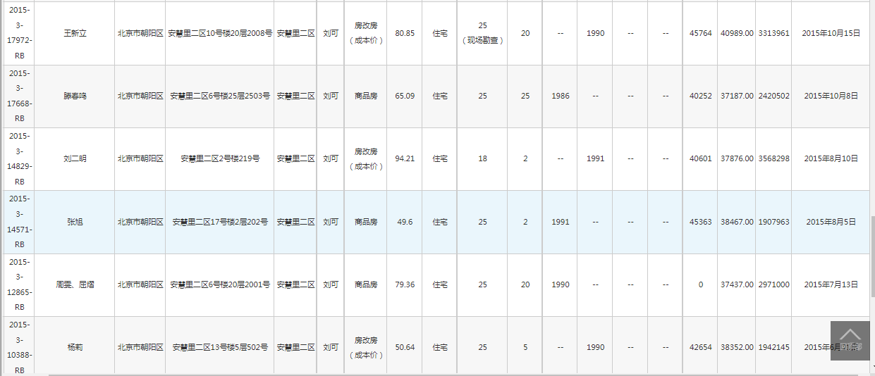

 |  |  |  |  |  |  |  |  |  |  |  |  |  |  |  |  |  | A

 |  |  |  |  |  |  |  |  |  |  |  |  |  |  |  |  |  | C

 |  |  |  |  |  |  |  |  |  |  |  |  |  |  |  |  |  | B

项目编号 | 评估编号 | 区县 | 估价对象房屋坐落 | 项目名称 | 房屋所有权证号楼号 | 房屋所有权证房号 | 单元 | 房号 | 建筑面积 | 房屋总层数 | 所在楼层 | 朝向 | 建成年代(产权) | 最终评估价格 | 评估单价 | 评估完成日期 | 成交总价 | 成交单价 | 委托人 | 查勘人 | 所在环线位置 | 经纪机构 | 层户数 | 楼型 | 户型
X8611010109515 | 2015-3-17972-RB | 北京市朝阳区 | 安慧里二区10号楼20层2008号 | 安慧里二区 | 10号楼 | 20层2008 |  |  | 80.85 | 25（现场勘查） | 20 | 西 北 | -- | 3313961 |  | 2015年10月16日 | 370 |  | 王新立 | 刘可 | 4-5环 | 链家 |  | 塔楼 | 3室1厅1卫1厨
X8611010109515 | 2015-3-14571-RB | 北京市朝阳区 | 安慧里二区17号楼2层202号 | 安慧里二区 | 17号楼 | 2层202 |  |  | 49.6 | 25 | 2 | 北 | 1991 | 1907963 |  | 2015年8月6日 | 225 |  | 张旭 | 刘可 | 4-5环 | 我爱我家总部 |  | 塔楼 | 2室2厅1卫1厨（原为1室1厅1卫1厨）
X8611010109515 | 2015-3-10388-RB | 北京市朝阳区 | 安慧里二区13号楼5层502号 | 安慧里二区 | 13号楼 | 5层502 |  |  | 50.64 | 25 | 5 | 东 | -- | 1942145 |  | 2015年6月16日 | 216 |  | 杨莉 | 刘可 | 4-5环 | 我爱我家总部 |  | 塔楼 | 2室1厅1卫1厨（原为1室1厅1卫1厨）

